问题
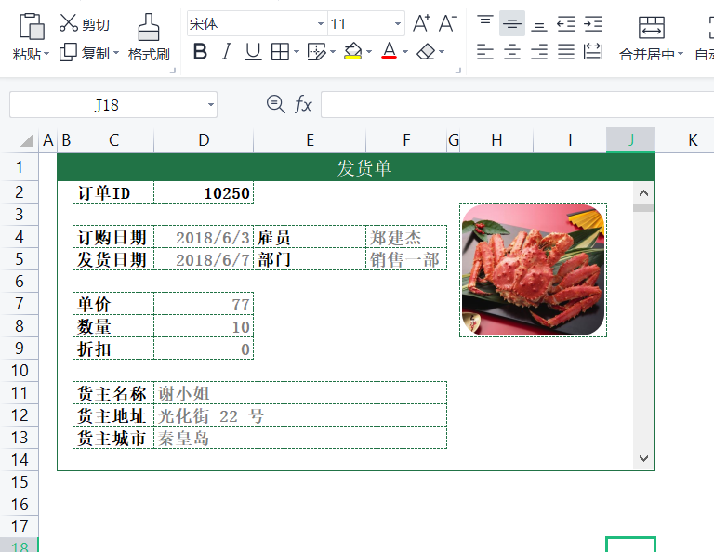
 |  | 课后小练习

任务：
 | 在查询表右侧插入垂直滚动条，点击滚动条切换订单表中的信息。
 | 完成效果如下图所示。
 | 提示：抓取图片时可先根据滚动条取回商品名，再使用VLOOKUP函数根据商品名引用商品图片。

产品图片
产品
牛奶 | 
番茄酱 | 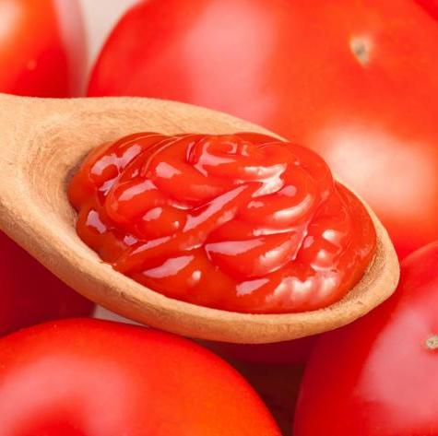
蟹 | 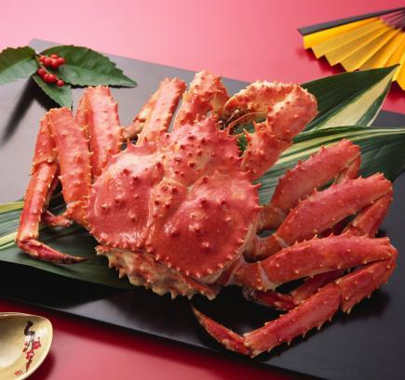
可乐 | 
酱油 | 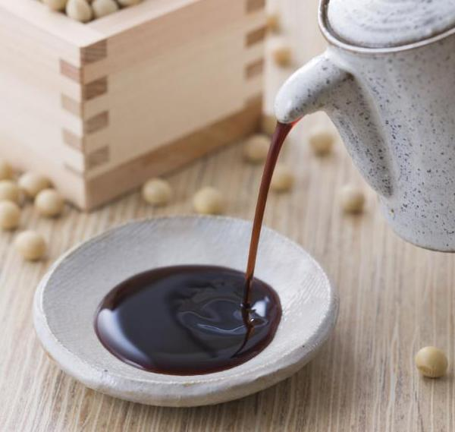
薯条 | 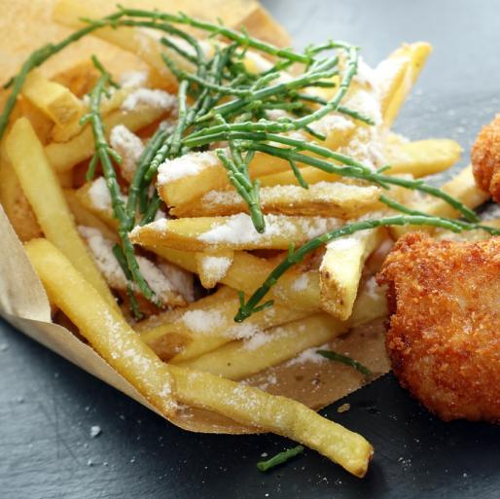
鸡 | 